Cartes
Retour au sommaire
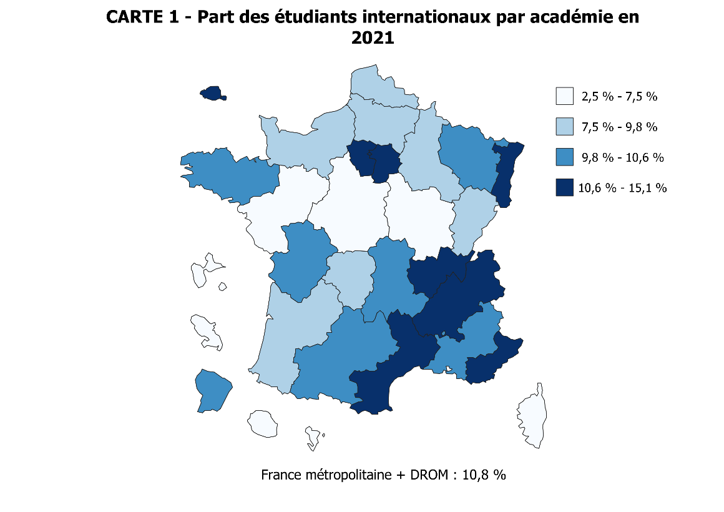
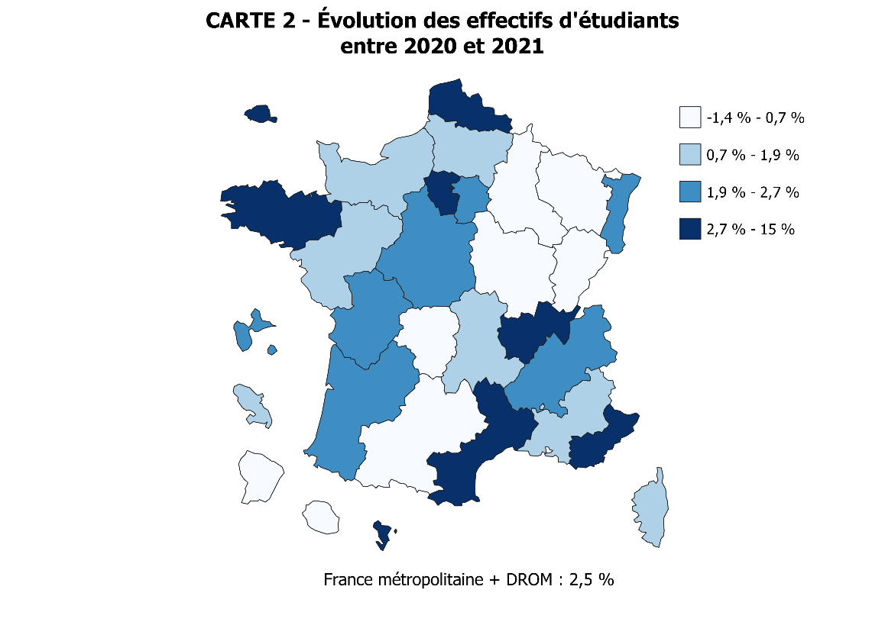

 |  | Code | Académie | Part STS (scolaires & apprentis) | Part du privé | Evolution des effectifs d'étudiants entre 2020 et 2021 | Part des étudiants internationaux (hors STS en apprentissage)
 |  | 02 | Aix-marseille | 15.3 | 20.6 | 1.3 | 9.8
 |  | 20 | Amiens | 19.5 | 17.6 | 1.8 | 7.6
 |  | 03 | Besancon | 18.3 | 9.6 | -0.6 | 8.5
 |  | 04 | Bordeaux | 14.0 | 27.7 | 2.0 | 8.8
 |  | 06 | Clermont-Ferrand | 14.8 | 12.7 | 1.2 | 10.4
 |  | 27 | Corse | 14.2 | 4.1 | 1.6 | 3.2
 |  | 24 | Créteil | 13.3 | 20.7 | 2.3 | 11.5
 |  | 07 | Dijon | 17.2 | 16.2 | 0.7 | 7.3
 |  | 08 | Grenoble | 17.1 | 19.1 | 2.1 | 11.8
 |  | 32 | Guadeloupe | 29.8 | 13.8 | 2.1 | 2.5
 |  | 33 | Guyane | 20.9 | 8.7 | 0.5 | 10.2
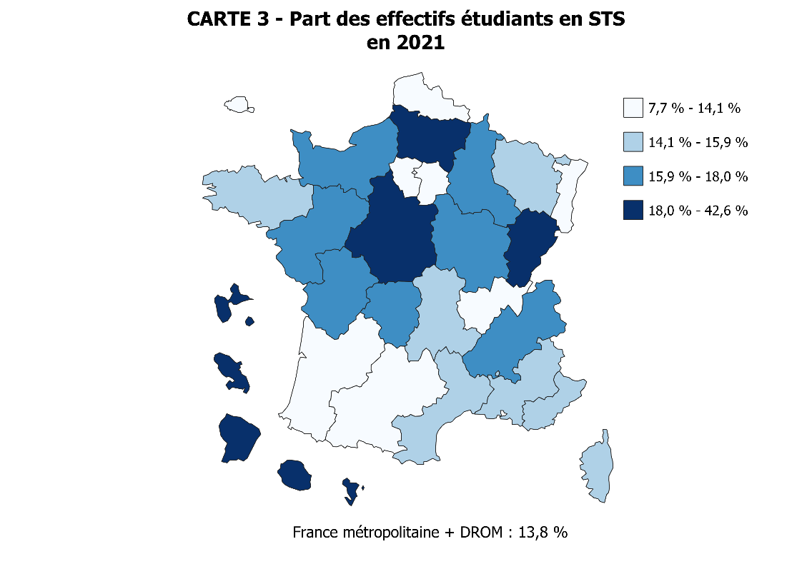
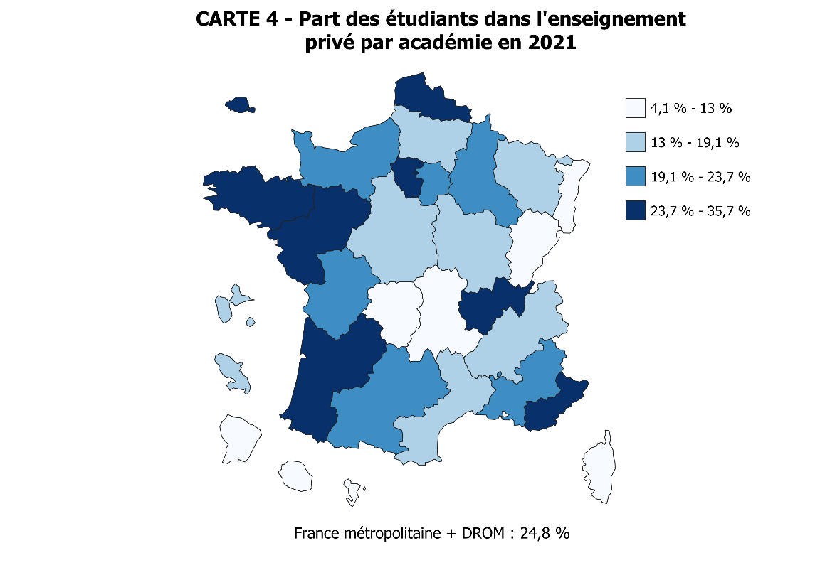
 |  | 28 | La Réunion | 21.3 | 10.8 | 0.3 | 2.6
 |  | 09 | Lille | 13.7 | 29.1 | 4.3 | 9.0
 |  | 22 | Limoges | 16.6 | 10.1 | -0.6 | 9.7
 |  | 10 | Lyon | 9.9 | 33.0 | 4.1 | 10.7
 |  | 31 | Martinique | 31.2 | 14.5 | 0.8 | 5.1
 |  | 43 | Mayotte | 42.6 | 5.4 | 15.0 | 5.9
 |  | 11 | Montpellier | 14.3 | 19.1 | 2.8 | 11.7
 |  | 12 | Nancy-Metz | 14.7 | 13.8 | -1.4 | 10.3
 |  | 17 | Nantes | 17.1 | 35.7 | 1.5 | 7.4
 |  | 23 | Nice | 15.6 | 24.8 | 3.7 | 12.9
 |  | 70 | Normandie | 16.2 | 21.6 | 1.5 | 9.2
 |  | 18 | Orléans-Tours | 19.3 | 15.6 | 2.2 | 7.5
 |  | 01 | Paris | 7.7 | 35.3 | 5.4 | 15.1
 |  | 13 | Poitiers | 16.7 | 20.6 | 2.2 | 10.0
 |  | 19 | Reims | 16.6 | 21.3 | -0.2 | 9.3
 |  | 14 | Rennes | 14.9 | 24.4 | 3.6 | 10.2
 |  | 15 | Strasbourg | 12.3 | 11.4 | 2.1 | 13.8
 |  | 16 | Toulouse | 12.9 | 20.7 | -0.5 | 10.2
 |  | 25 | Versailles | 12.2 | 30.2 | 2.9 | 12.6
 |  |  | Total | 13.8 | 24.8 | 2.5 | 10.8
 | NB : Le territoire en haut à gauche correspond au zoom sur l'académie de Paris

Graphique 1
Graphique 1 - Évolution des effectifs de l'enseignement supérieur et de l'université (en milliers)
hors inscriptions simultanées Licence-CPGE
Retour au sommaire
 | 2011-12 | 2012-13 | 2013-14 | 2014-15 | 2015-16 | 2016-17 | 2017-18 | 2018-19 | 2019-20 | 2020-21 | 2021-22
Université (1) | 1429.7 | 1443.3 | 1479.3 | 1509.6 | 1552.2 | 1568.9 | 1584.8 | 1614.9 | 1635.4 | 1650.0 | 1656.9
Universités hors DUT ou BUT | 1314.7 | 1328.6 | 1363.6 | 1393.2 | 1436.1 | 1452.3 | 1468.1 | 1495.2 | 1514.8 | 1529.0 | 1541.9
Total enseignement supérieur | 2385.1 | 2421.6 | 2472.8 | 2507.8 | 2569.9 | 2617.3 | 2689.8 | 2754.6 | 2807.0 | 2895.5 | 2968.9
►Champ : France métropolitaine + DROM (Mayotte à partir de 2011).
Source : SIES-MESR / Système d'information SISE, enquêtes menées par le SIES sur les écoles d'ingénieurs, les établissements d'enseignement supérieur non rattachés aux universités, données sur les STS et CPGE collectées par la DEPP, enquête SIFA, enquêtes spécifiques aux ministères chargés de l’Agriculture, de la Santé, des Affaires sociales et de la Culture.
Graphique 1 - Évolution des effectifs de l'enseignement supérieur et de l'université (en milliers)

►Champ : France métropolitaine + DROM (Mayotte à partir de 2011).
Source : MESR-SIES / Système d'information SISE, enquêtes menées par le SIES sur les écoles d'ingénieurs, les établissements d'enseignement supérieur non rattachés aux universités, données sur les STS et CPGE collectées par la DEPP, enquête SIFA, enquêtes spécifiques aux ministères chargés de l’Agriculture, de la Santé, des Affaires sociales et de la Culture.

Graphique 2
Graphique 2 - Évolution des effectifs de l'enseignement supérieur, détail des disciplines (en milliers)
hors inscriptions simultanées Licence-CPGE
Retour au sommaire
 | 2011-12 | 2012-13 | 2013-14 | 2014-15 | 2015-16 | 2016-17 | 2017-18 | 2018-19 | 2019-20 | 2020-21 | 2021-22
Préparation DUT ou BUT | 115.0 | 114.7 | 115.8 | 116.4 | 116.2 | 116.6 | 116.8 | 119.7 | 120.6 | 120.9 | 115.1
Formations d'ingénieurs (yc en partenariat) | 130.4 | 134.3 | 137.3 | 141.5 | 146.4 | 152.5 | 158.8 | 164.2 | 167.5 | 171.9 | 176.0
STS et assimilés (scolaires) (1) | 246.0 | 253.7 | 255.0 | 255.3 | 256.1 | 257.2 | 256.6 | 262.6 | 262.5 | 267.4 | 252.0
STS et assimilés (apprentis) | 55.1 | 61.8 | 60.8 | 58.6 | 60.1 | 62.8 | 67.4 | 72.6 | 79.2 | 109.5 | 156.8
CPGE | 80.4 | 82.2 | 83.4 | 84.0 | 85.9 | 86.5 | 86.5 | 85.1 | 85.1 | 84.9 | 83.4
Ecoles de commerce, gestion et comptabilité (hors STS) | 126.7 | 131.0 | 134.2 | 134.3 | 136.2 | 152.1 | 174.1 | 187.4 | 199.2 | 219.3 | 239.1
Ecoles paramédicales et sociales (2) | 140.6 | 132.9 | 135.1 | 135.4 | 135.2 | 135.1 | 134.8 | 138.6 | 140.6 | 142.0 | 141.7
Autre Formations (hors université) | 200.7 | 207.5 | 213.4 | 215.5 | 226.2 | 232.0 | 256.8 | 260.1 | 269.2 | 281.6 | 294.5
(1) Y compris Mayotte, devenu un DOM à partir de 2011.
(2) Données provisoires en 2021-2022 pour les formations paramédicales et sociales (reconduction des données 2020-2021).
►Champ : France métropolitaine + DROM (Mayotte à partir de 2011).
Source : SIES-MESR / Système d'information SISE, enquêtes menées par le SIES sur les écoles d'ingénieurs, les établissements d'enseignement supérieur non rattachés aux universités, données sur les STS et CPGE collectées par la DEPP, enquête SIFA, enquêtes spécifiques aux ministères chargés de l’Agriculture, de la Santé, des Affaires sociales et de la Culture.

Graphique 2 - Evolution des effectifs de l'enseignement supérieur, détail des disciplines (en milliers)
hors inscriptions simultanées Licence-CPGE

►Champ : France métropolitaine + DROM (Mayotte à partir de 2011).
Source : MESR-SIES / Système d'information SISE, enquêtes menées par le SIES sur les écoles d'ingénieurs, les établissements d'enseignement supérieur non rattachés aux universités, données sur les STS et CPGE collectées par la DEPP, enquête SIFA, enquêtes spécifiques aux ministères chargés de l’Agriculture, de la Santé, des Affaires sociales et de la Culture.

Graphique 3
Graphique 3 - Évolution des effectifs d'inscrits dans l'enseignement supérieur, selon le secteur et la tutelle depuis 2010, base 100 en 2010
hors inscriptions simultanées Licence-CPGE
Retour au sommaire
 |  |  |  |  |  | dispositif constant
 | Public MESR (1) | Public hors MESR (1) | Privé | Public | Ensemble | Public MESR (à dispositif équivalent) | Public hors MESR (à dispositif équivalent) | Privé (à dispositif équivalent)
2010-11 | 100.0 | 100.0 | 100.0 | 100.0 | 100.0
2011-12 | 101.0 | 102.3 | 103.2 | 101.1 | 101.5
2012-13 | 102.3 | 105.3 | 105.5 | 102.5 | 103.1
2013-14 | 104.5 | 102.8 | 108.6 | 104.4 | 105.2
2014-15 | 106.4 | 109.7 | 107.0 | 106.7 | 106.8
2015-16 | 109.2 | 109.5 | 110.0 | 109.2 | 109.4 | 109.2 | 109.5 | 110.0
2016-17 | 110.7 | 107.5 | 115.6 | 110.4 | 111.4 | 110.7 | 106.9 | 113.4
2017-18 | 111.7 | 111.5 | 126.6 | 111.7 | 114.5 | 111.7 | 109.5 | 117.1
2018-19 | 113.8 | 113.7 | 132.0 | 113.8 | 117.3 | 113.7 | 113.8 | 125.0
2019-20 | 115.1 | 115.7 | 138.1 | 115.1 | 119.5 | 114.9 | 114.0 | 129.4
2020-21 | 116.7 | 119.8 | 149.9 | 117.0 | 123.3 | 116.6 | 118.7 | 138.0
2021-22 | 117.0 | 121.4 | 164.9 | 117.3 | 126.4 | 116.8 | 120.3 | 151.1
►Champ : France métropolitaine + DROM (Mayotte à partir de 2011).
Source : MESR-SIES / Système d'information SISE, enquêtes menées par le SIES sur les écoles d'ingénieurs, les établissements d'enseignement supérieur non rattachés aux universités, données sur les STS et CPGE collectées par la DEPP, enquête SIFA, enquêtes spécifiques aux ministères chargés de l’Agriculture, de la Santé, des Affaires sociales et de la Culture.

Graphique 1: Évolution des effectifs d'inscrits dans l'enseignement supérieur, selon le secteur et la tutelle depuis 2010, base 100 en 2010
hors inscriptions simultanées Licence-CPGE
 | Public MESR (1) | Public hors MESR (1) | Privé | Public | Ensemble | Public hors MESR (à dispositif équivalent) | Privé (à dispositif équivalent)
2010-11 | 100.0 | 100.0 | 100.0 | 100.0 | 100.0
2011-12 | 101.0 | 102.3 | 103.2 | 101.1 | 101.5
2012-13 | 102.3 | 105.3 | 105.5 | 102.5 | 103.1
2013-14 | 104.5 | 102.8 | 108.6 | 104.4 | 105.2
2014-15 | 106.4 | 109.7 | 107.0 | 106.7 | 106.8
2015-16 | 109.2 | 109.5 | 110.0 | 109.2 | 109.4 | 109.5 | 110.0
2016-17 | 110.7 | 107.5 | 115.6 | 110.4 | 111.4 | 106.9 | 113.4
2017-18 | 111.7 | 111.5 | 126.6 | 111.7 | 114.5 | 109.5 | 117.1
2018-19 | 113.8 | 113.7 | 132.0 | 113.8 | 117.3 | 113.8 | 125.0
2019-20 | 115.1 | 115.7 | 138.1 | 115.1 | 119.5 | 114.0 | 129.4
2020-21 | 116.7 | 119.8 | 149.9 | 117.0 | 123.3 | 118.7 | 138.0
2021-22 | 117.0 | 121.4 | 164.9 | 117.3 | 126.4 | 120.3 | 151.1

1. MESR : Ministère de l'enseignement supérieur et de la recherche.
Note : à partir de 2016, la forte augmentation des inscriptions dans l'enseignement privé est en partie due à une amélioration du dispositif de collecte. L'évolution à dispositif équivalent est représentée en pointillés. Les courbes Public et Public MESR sont quasiment confondues.
►Champ : France métropolitaine + DROM (Mayotte à partir de 2011).
Source : MESR-SIES / Système d'information SISE, enquêtes menées par le SIES sur les écoles d'ingénieurs, les établissements d'enseignement supérieur non rattachés aux universités, données sur les STS et CPGE collectées par la DEPP, enquête SIFA, enquêtes spécifiques aux ministères chargés de l’Agriculture, de la Santé, des Affaires sociales et de la Culture.

Graphique 4
Graphique 4 - Part des femmes dans les différentes formations d'enseignement supérieur (en %)
Retour au sommaire
 | 2011-2012 | 2021-2022
Formations d'ingénieurs (2) | 26.5 | 29.2
Préparation DUT ou BUT | 39.8 | 40.1
CPGE | 41.9 | 41.3
Universités - Sciences, Staps | 38.0 | 42.3
STS et assimilés (apprentis) | 37.5 | 43.2
STS et assimilés (scolaires) | 51.1 | 48.5
Écoles de commerce, gestion et comptabilité | 49.6 | 51.4
Ensemble des étudiants | 55.2 | 55.6
Ensemble des universités (hors DUT ou BUT) | 58.6 | 60.3
Universités - Droit, économie, AES | 59.2 | 62.3
Universités - Médecine, odontologie, pharmacie | 63.0 | 66.1
Universités - Langues, lettres, sciences humaines | 70.4 | 70.2
Formations paramédicales et sociales (1) | 83.5 | 86.7
1. Les dernières données disponibles portent sur 2020-2021.
2. Y compris les formations d’ingénieurs dépendantes des universités, des INP, des universités de technologies et les formations d’ingénieurs en partenariat.
Champ : France métropolitaine + DROM.
Source : MESR-SIES / Système d'information SISE, enquêtes menées par le SIES sur les écoles d'ingénieurs, les établissements d'enseignement supérieur non rattachés aux universités, données sur les STS et CPGE collectées par la DEPP, enquête SIFA, enquêtes spécifiques aux ministères chargés de l’Agriculture, de la Santé, des Affaires sociales et de la Culture.
Graphique 2 - Part des femmes dans les différentes formations d'enseignement supérieur (en %)

1. Les dernières données disponibles portent sur 2020-2021.
2. Y compris les formations d’ingénieurs dépendantes des universités, des INP, des universités de technologies et les formations d’ingénieurs en partenariat.
Champ : France métropolitaine + DROM.
Source : MESR-SIES / Système d'information SISE, enquêtes menées par le SIES sur les écoles d'ingénieurs, les établissements d'enseignement supérieur non rattachés aux universités, données sur les STS et CPGE collectées par la DEPP, enquête SIFA, enquêtes spécifiques aux ministères chargés de l’Agriculture, de la Santé, des Affaires sociales et de la Culture.

Graphique 5
Graphique 5 - Origine sociale* des étudiants français en 2021-2022 (en %)
Retour au sommaire
 |  | Agriculteurs, artisans, commerçants et chefs d'entreprise | Cadres et professions intellectuelles supérieures | Professions Intermédiaires | Employés | Ouvriers | Retraités et inactifs | Total | Non réponse
 | Ensemble | 10.4 | 33.9 | 13.9 | 17.0 | 11.7 | 13.1 | 100.0 | 15.6

 | STS et assimilés (scolaires) | 11.7 | 15.5 | 14.6 | 19.6 | 22.5 | 16.0 | 100.0 | 9.9
 | Ecoles paramédicales et sociales*** | 15.1 | 23.5 | 9.3 | 31.3 | 18.7 | 2.0 | 100.0 | 12.0

Universités | Ensemble univ. | 8.8 | 33.1 | 15.3 | 17.6 | 10.3 | 14.8 | 100.0 | 8.0
 | STAPS | 8.5 | 30.4 | 19.3 | 21.3 | 11.4 | 9.2 | 100.0 | 3.9
 | Arts, lettres, langues, SHS | 7.7 | 26.8 | 15.9 | 19.8 | 11.2 | 18.6 | 100.0 | 8.5
 | Économie, AES | 10.4 | 28.1 | 13.7 | 18.8 | 12.8 | 16.2 | 100.0 | 10.4
 | Préparation au DUT ou BUT | 9.8 | 30.4 | 18.4 | 20.4 | 12.1 | 9.0 | 100.0 | 3.1
 | Sciences | 8.8 | 33.7 | 16.0 | 17.0 | 10.7 | 13.8 | 100.0 | 6.7
 | Droit, sciences politiques | 9.9 | 36.3 | 13.5 | 17.1 | 9.0 | 14.2 | 100.0 | 6.3
 | Form. d’ingénieurs ** | 8.5 | 45.1 | 16.2 | 13.3 | 7.9 | 9.0 | 100.0 | 3.6
 | Santé | 8.8 | 48.8 | 13.0 | 10.7 | 5.8 | 13.0 | 100.0 | 12.3

 | CPGE et prépas intégrées | 10.4 | 53.1 | 12.6 | 10.9 | 6.8 | 6.2 | 100.0 | 2.9
 | Form. d'ingénieurs hors université** | 11.6 | 55.2 | 11.8 | 9.6 | 5.0 | 6.8 | 100.0 | 8.2
 | Ecoles normales supérieures | 6.8 | 62.6 | 10.6 | 7.5 | 2.1 | 10.3 | 100.0 | 5.3
 | * Les proportions sont calculées en excluant les étudiants pour lesquels l'origine n'est pas renseignée, soit 16 % d'entre eux
 | L'origine des étudiants n'est pas renseignée pour moins de 15 % des étudiants dans toutes les filières sauf pour les STS en apprentissage (56 %), les écoles de commerce, gestion et comptabilité (38 %) et les écoles artistiques ou de journalisme (43 %), non représentées.
 | ** Y compris les formations d’ingénieurs en partenariat.
 | *** Données 2020-2021 pour les formations paramédicales et sociales.
 | Champ : France métropolitaine et DROM.
 | Sources : MESR-SIES, Systèmes d’information SISE et Scolarité, enquêtes menées par le SIES sur les établissements d’enseignement supérieur, enquête SIFA, enquêtes spécifiques aux ministères en charge de l’agriculture, de la santé, des affaires sociales et de la culture
 | Agriculteurs, artisans, commerçants et chefs d'entreprise | Cadres et professions intellectuelles supérieures | Professions Intermédiaires | Employés | Ouvriers | Retraités et inactifs
Ensemble | 10.4 | 33.9 | 13.9 | 17.0 | 11.7 | 13.1
STS et assimilés (scolaires) | 11.7 | 15.5 | 14.6 | 19.6 | 22.5 | 16.0
Ecoles paramédicales et sociales*** | 15.1 | 23.5 | 9.3 | 31.3 | 18.7 | 2.0
Ensemble univ. | 8.8 | 33.1 | 15.3 | 17.6 | 10.3 | 14.8
STAPS | 8.5 | 30.4 | 19.3 | 21.3 | 11.4 | 9.2
Arts, lettres, langues, SHS | 7.7 | 26.8 | 15.9 | 19.8 | 11.2 | 18.6
Économie, AES | 10.4 | 28.1 | 13.7 | 18.8 | 12.8 | 16.2
Préparation au DUT ou BUT | 9.8 | 30.4 | 18.4 | 20.4 | 12.1 | 9.0
Sciences | 8.8 | 33.7 | 16.0 | 17.0 | 10.7 | 13.8
Droit, sciences politiques | 9.9 | 36.3 | 13.5 | 17.1 | 9.0 | 14.2
Form. d’ingénieurs ** | 8.5 | 45.1 | 16.2 | 13.3 | 7.9 | 9.0
Santé | 8.8 | 48.8 | 13.0 | 10.7 | 5.8 | 13.0
CPGE et prépas intégrées | 10.4 | 53.1 | 12.6 | 10.9 | 6.8 | 6.2
Form. d'ingénieurs hors université** | 11.6 | 55.2 | 11.8 | 9.6 | 5.0 | 6.8
Ecoles normales supérieures | 6.8 | 62.6 | 10.6 | 7.5 | 2.1 | 10.3
 | Agriculteurs, artisans, commerçants et chefs d'entreprise | Cadres et professions intellectuelles supérieures | Professions Intermédiaires | Employés | Ouvriers | Retraités et inactifs
Ensemble | 10.4 | 33.9 | 13.9 | 17.0 | 11.7 | 13.1
STS et assimilés (scolaires) | 11.7 | 15.5 | 14.6 | 19.6 | 22.5 | 16.0
Ecoles paramédicales et sociales*** | 15.1 | 23.5 | 9.3 | 31.3 | 18.7 | 2.0
Ensemble univ. | 8.8 | 33.1 | 15.3 | 17.6 | 10.3 | 14.8
STAPS | 8.5 | 30.4 | 19.3 | 21.3 | 11.4 | 9.2
Arts, lettres, langues, SHS | 7.7 | 26.8 | 15.9 | 19.8 | 11.2 | 18.6
Économie, AES | 10.4 | 28.1 | 13.7 | 18.8 | 12.8 | 16.2
Préparation au DUT ou BUT | 9.8 | 30.4 | 18.4 | 20.4 | 12.1 | 9.0
Sciences | 8.8 | 33.7 | 16.0 | 17.0 | 10.7 | 13.8
Droit, sciences politiques | 9.9 | 36.3 | 13.5 | 17.1 | 9.0 | 14.2
Form. d’ingénieurs ** | 8.5 | 45.1 | 16.2 | 13.3 | 7.9 | 9.0
Santé | 8.8 | 48.8 | 13.0 | 10.7 | 5.8 | 13.0
CPGE et prépas intégrées | 10.4 | 53.1 | 12.6 | 10.9 | 6.8 | 6.2
Form. d'ingénieurs hors université** | 11.6 | 55.2 | 11.8 | 9.6 | 5.0 | 6.8
Ecoles normales supérieures | 6.8 | 62.6 | 10.6 | 7.5 | 2.1 | 10.3

 | * Les proportions sont calculées en excluant les étudiants pour lesquels l'origine n'est pas renseignée, soit 13 % d'entre eux.
 | L'origine des étudiants n'est pas renseignée pour moins de 15 % des étudiants dans toutes les filières sauf pour les STS en apprentissage (56 %), les écoles de commerce, gestion et comptabilité (38 %) et les écoles artistiques ou de journalisme (43 %), non représentées.
 | ** Y compris les formations d’ingénieurs en partenariat.
 | *** Données 2020-2021 pour les formations paramédicales et sociales.
 | Champ : France métropolitaine et DROM.
 | Sources : MESR-SIES, Systèmes d’information SISE et Scolarité, enquêtes menées par le SIES sur les établissements d’enseignement supérieur, enquêtes spécifiques aux ministères en charge de l’agriculture, de la santé, des affaires sociales et de la culture

Graphique 6
Graphique 6 - Évolution des effectifs étudiants français et étrangers en mobilité internationale depuis 2012 (base 100)
Retour au sommaire
Année | Français (1) | Etudiants en mobilité internationale | Ensemble (2) | Français (1) | Etudiants étrangers en mobilité internationale | Ensemble (2)
2012-2013 | 2,128,604 | 231,200 | 2,359,804 | 100.0 | 100.0 | 100.0
2013-2014 | 2,176,865 | 235,100 | 2,411,965 | 102.3 | 101.7 | 102.2
2014-2015 | 2,210,983 | 238,200 | 2,449,183 | 103.9 | 103.0 | 103.8
2015-2016 | 2,265,701 | 244,100 | 2,509,801 | 106.4 | 105.6 | 106.4
2016-2017 | 2,299,786 | 254,700 | 2,554,486 | 108.0 | 110.2 | 108.2
2017-2018 | 2,351,908 | 270,500 | 2,622,408 | 110.5 | 117.0 | 111.1
2018-2019 | 2,398,258 | 283,700 | 2,681,978 | 112.7 | 122.7 | 113.7
2019-2020 | 2,437,306 | 290,470 | 2,727,776 | 114.5 | 125.6 | 115.6
2020-2021 | 2,507,736 | 278,278 | 2,786,014 | 117.8 | 120.4 | 118.1
2021-2022 | 2,509,249 | 302,863 | 2,812,112 | 117.9 | 131.0 | 119.2
(1) y compris les étudiants étrangers ayant obtenu un baccalauréat ou une équivalence sur le territoire français. En 2020-21, ils sont au nombre de 89 800 (soit 3,6 % des étudiants Français ou résidents).
(2) Hors étudiants en STS en apprentissage, pour lesquels la mobilité n'est pas calculée
Champ : France métropolitaine + DROM
Sources : MESR-SIES, Systèmes d’information SISE et Scolarité, enquêtes menées par le SIES sur les établissements d’enseignement supérieur, enquêtes spécifiques aux ministères en charge de l’agriculture, de la santé, des affaires sociales et de la culture

Graphique 6 - Évolution des effectifs étudiants français et étrangers en mobilité internationale depuis 2012 (base 100)

 | Champ : France métropolitaine + DROM (Mayotte à partir de 2011)
 | Sources : MESRI-SIES, Systèmes d’information SISE et Scolarité, enquêtes menées par le SIES sur les établissements d’enseignement supérieur, enquêtes spécifiques aux ministères en charge de l’agriculture, de la santé, des affaires sociales et de la culture

Graphique 7
Graphique 7 - Évolution de la proportion d'étudiants étrangers en mobilité internationale dans les principales formations de l'enseignement supérieur
Retour au sommaire
 | 2013-14 | 2014-15 | 2015-16 | 2016-17 | 2017-18 | 2018-19 | 2019-2020 | 2020-2021 | 2021-2022
Université (1) | 12.9% | 12.6% | 12.5% | 12.3% | 13.0% | 13.3% | 13.1% | 12.2% | 12.9%
Préparation DUT ou BUT | 3.9% | 3.8% | 3.7% | 3.6% | 3.4% | 3.1% | 3.1% | 2.6% | 2.6%
Formations d'ingénieurs (2) | 10.7% | 10.6% | 10.7% | 11.1% | 10.4% | 10.8% | 11.2% | 10.9% | 10.9%
STS (scolaires) et CPGE | 0.6% | 0.7% | 0.8% | 0.8% | 0.9% | 1.0% | 0.9% | 1.1% | 1.6%
Écoles de commerce, gestion et comptabilité | 12.3% | 12.9% | 12.8% | 14.0% | 14.8% | 16.5% | 17.4% | 16.5% | 18.7%
Total enseignement supérieur (3) | 9.7% | 9.7% | 9.7% | 10.0% | 10.3% | 10.6% | 10.7% | 10.0% | 10.8%
(1) hors préparation au DUT et formations d'ingénieurs.
(2) y compris formations universitaires et formations d'ingénieurs en partenariat.
(3) hors étudiant en STS en apprentissage, pour lesquels la mobilité n'est pas calculée.
Champ : France métropolitaine + DROM (Mayotte à partir de 2011)
Sources : MESR-SIES, Systèmes d’information SISE et Scolarité, enquêtes menées par le SIES sur les établissements d’enseignement supérieur, enquêtes spécifiques aux ministères en charge de l’agriculture, de la santé, des affaires sociales et de la culture.
Graphique 7- Evolution de la proportion d'étudiants étrangers en mobilité internationale dans les principales formations de l'enseignement supérieur

Champ : France métropolitaine + DOM (Mayotte à partir de 2011)
Sources : MESR-SIES, Systèmes d’information SISE et Scolarité, enquêtes menées par le SIES sur les établissements d’enseignement supérieur, enquêtes spécifiques aux ministères en charge de l’agriculture, de la santé, des affaires sociales et de la culture

Annexe 4
Annexe 4 - Répartition des étudiants étrangers dans l'enseignement supérieur par nationalité en 2021-2022
Retour au sommaire
Données | 2021
Maroc | 13%
Algérie | 8%
Tunisie | 4%
Sénégal | 4%
Autres Afrique | 21%
Chine | 8%
Autres Asie, Océanie | 14%
Allemagne | 2%
Italie | 4%
Autres Europe | 13%
Amérique | 9%
AFRIQUE | 50%
ASIE, OCEANIE | 22%
EUROPE | 19%
AMERIQUE | 9%
(1) : hors étudiants étrangers à la nationalité non renseignée (0,7 % des étudiants étrangers en mobilité internationale en 2021-2022).
Champ : France métropolitaine + DROM
Sources : MESR-SIES, Systèmes d’information SISE et Scolarité, enquêtes menées par le SIES sur les établissements d’enseignement supérieur, enquêtes spécifiques aux ministères en charge de l’agriculture, de la santé, des affaires sociales et de la culture

Annexe 4 - Répartition des étudiants étrangers dans l'enseignement supérieur par nationalité en 2021-2022

Champ : France métropolitaine + DROM
Sources : MESR-SIES, Systèmes d’information SISE et Scolarité, enquêtes menées par le SIES sur les établissements d’enseignement supérieur, enquêtes spécifiques aux ministères en charge de l’agriculture, de la santé, des affaires sociales et de la culture

